Chi tiết địa chất
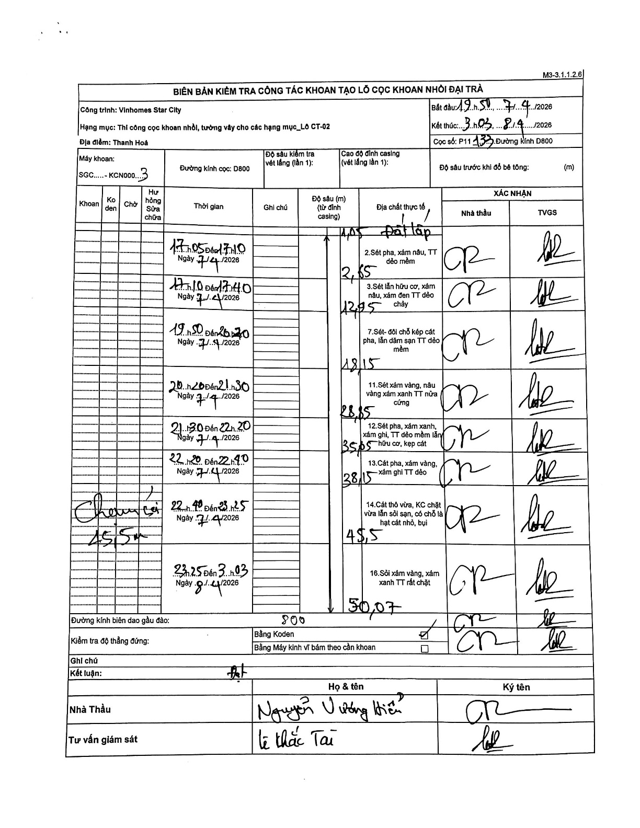
Dự án | Star City Thanh Hóa
Hạng mục | Thi công cọc khoan nhồi, tường vây cho các hạng mục_Lô CT-02
Tên bộ phận | Hạng mục_Lô CT-02
Số hiệu cọc | P11
Tên Máy khoan | SGC-KCN0003
Đường kính | D800
Bắt đầu thi công | 19:50 07/04/2026
Kết thúc thi công | 03:03 08/04/2026

Địa chất TT | Đường kính | Mô tả lớp thiết kế | Từ (h) | Đến (h) | Cao độ từ | Cao độ đến | T.Gian (h) | Dài (m) | V (m/h) | Ghi chú
Đất lấp | D800 | Đất lấp | 17:05 07/04/2026 | 17:10 07/04/2026 | 0 | -1.05 | 0.08 | 1.05 | 12.6
2 | D800 | Sét pha, xám nâu, TT dẻo mềm | 17:10 07/04/2026 | 17:40 07/04/2026 | -1.05 | -2.85 | 0.5 | 1.8 | 3.6
3 | D800 | Sét lẫn hữu cơ, xám nâu, xám đen TT dẻo chảy | 19:50 07/04/2026 | 20:20 07/04/2026 | -2.85 | -12.95 | 0.5 | 10.1 | 20.2
4 | D800 | Sét- đôi chỗ kẹp cát pha, lẫn dăm sạn TT dẻo mềm | 20:20 07/04/2026 | 21:30 07/04/2026 | -12.95 | -18.15 | 1.17 | 5.2 | 4.46
5 | D800 | Sét xám vàng, nâu vàng xám xanh TT nửa cứng | 21:30 07/04/2026 | 22:20 07/04/2026 | -18.15 | -28.85 | 0.83 | 10.7 | 12.84
6 | D800 | Sét pha, xám xanh, xám ghi, TT dẻo mềm lẫn hữu cơ, kẹp cát | 22:20 07/04/2026 | 22:40 07/04/2026 | -28.85 | -35.85 | 0.33 | 7 | 21
7 | D800 | Cát pha, xám vàng, xám ghi TT dẻo | 22:40 07/04/2026 | 23:25 07/04/2026 | -35.85 | -38.15 | 0.75 | 2.3 | 3.07
8 | D800 | Cát thô vừa, KC chặt vừa lẫn sỏi sạn, có chỗ là hạt cát nhỏ, bụi | 22:40 07/04/2026 | 23:25 07/04/2026 | -38.15 | -45.5 | 0.75 | 7.35 | 9.8 | Thay gầu 45,5m
9 | D800 | Sỏi xám vàng, xám xanh TT rất chặt | 23:25 07/04/2026 | 03:03 08/04/2026 | -45.5 | -50.07 | 3.63 | 4.57 | 1.26

ẢNH BIÊN BẢN GỐC

